Daten
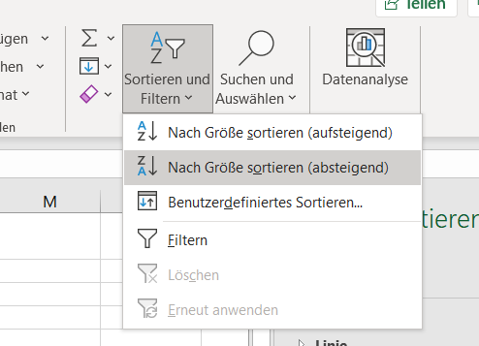
Achtung die mit % bezeichneten Spalten sind bereits mit % formatiert, es erübrigt sich also das Teilen durch 100! |  |  |  |  |  |  |  |  |  | Bild 1
Kunde | Bestellungen | Durchschn. Bestellwert | Umsatz | Rang | Umsatz in % | Umsatz kumuliert | Kunden in % | Kunden kumuliert | Gruppierung A-B-C
 |  |  |  |  |  | 0% |  | 0%
Fundt | 93 | 3,600.00 € | 334,800.00 € | 1 | 36% | 36% | 10% | 10% | B
Mann | 150 | 2,100.00 € | 315,000.00 € | 2 | 34% | 71% | 10% | 20% | B
Broke | 100 | 1,200.00 € | 120,000.00 € | 3 | 13% | 84% | 10% | 30% | C
Lieber | 50 | 1,050.00 € | 52,500.00 € | 4 | 6% | 90% | 10% | 40% | C
Raser | 45 | 550.00 € | 24,750.00 € | 5 | 3% | 92% | 10% | 50% | C
Brack | 20 | 1,100.00 € | 22,000.00 € | 6 | 2% | 95% | 10% | 60% | C | Bild 2
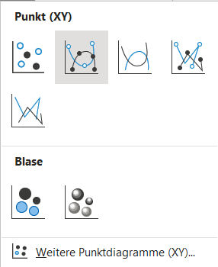
Klaas | 70 | 220.00 € | 15,400.00 € | 7 | 2% | 96% | 10% | 70% | C
Klammerer | 38 | 370.00 € | 14,060.00 € | 8 | 2% | 98% | 10% | 80% | C
Holler | 15 | 800.00 € | 12,000.00 € | 9 | 1% | 99% | 10% | 90% | C
Sauer | 30 | 230.00 € | 6,900.00 € | 10 | 1% | 100% | 10% | 100% | C
Summen |  |  | 917,410.00 € |  |  |  | 100%

Hinweise zur Bearbeitung mit Ecxel:
1. Berechnen Sie zunächst den Umsatz für die einzelnen Kunden.
2. Sortieren Sie anschließend die Kunden nach Umsatz, angefangen mit dem höchsten Umsatz: Siehe Bild 1, erweitern Sie den Markierungsbereich, Excel fragt Sie danach;)
3. Vergeben Sie jetzt ganz einfach die Ränge 1-10. |  |  |  |  |  |  |  |  |  | Bild 3
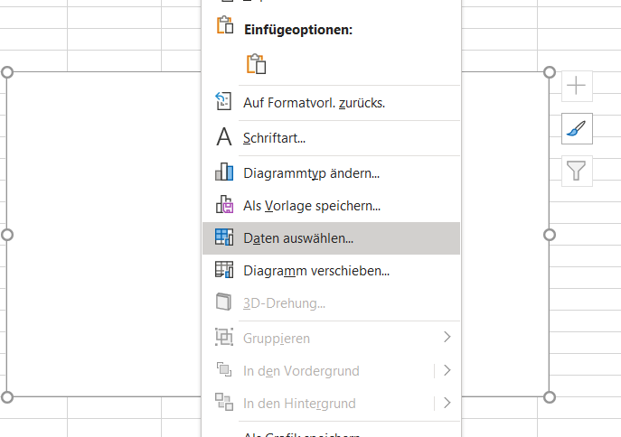
4. Kumulieren Sie die Umsätze. Kumuliert bedeutet aufsummiert. Also den prozentualen Umsatz des ranghöchsten Kunden mit dem zweithöchsten addieren usw. Beim rangniedrigsten Kunden muss 100% herauskommen, da dann alle Umsätze aufsummiert, d. h. kumuliert sind.
5. Kumulieren Sie die Kundenanteile. Da es genau zehn Kunden sind, fallen pro Kunde 10% an, summieren Sie diese also auch auf. |  |  |  |  |  |  |  |  |  | =
6. Gruppieren sie jetzt die Kunden nach A, B bzw. C-Kunden.
7. Erstellen Sie die Grafik, indem Sie auf dem "Grafiktabellenblatt" mit dem Menüpunkt "Einfügen" ein Punktdiagramm erzeugen - siehe Bild 2.
6. Wählen Sie danach die Daten aus, die Sie darstellen möchten (x-Achse Kunden kumuliert, y-Achse Umsatz kumuliert) - siehe Bild 3 und 4. Zur Datenauswahl wechseln Sie auf das "Datentabellenblatt" und makieren die entsprechenden Spalten. Der Wert der Y-Reihe muss auch angepasst werden, siehe IB 01. 0% in den beiden Spalten müssen auch markiert werden, da das Diagramm sonst nicht im Koordinatenursprung beginnt. |  |  |  |  |  |  |  |  |  | Bild 4
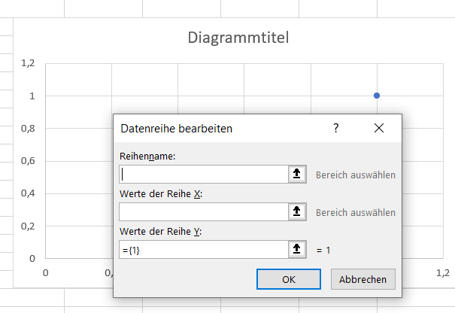
7. Erstellen Sie den Diagrammtitel und die Achsenbeschriftungen. Für Fortgeschrittene: Natürlich sind Ihrer Kreativität keine Grenzen gesetzt, man könnte mit bedingten Formatierungen arbeiten, die ABC-Bereiche über WENN-DANN-FORMELN festlegen und entsprechend einfärben etc. Sollten Sie sich langweilen ... www. (es gibt sehr viele Erklärvideos)

